Sheet1
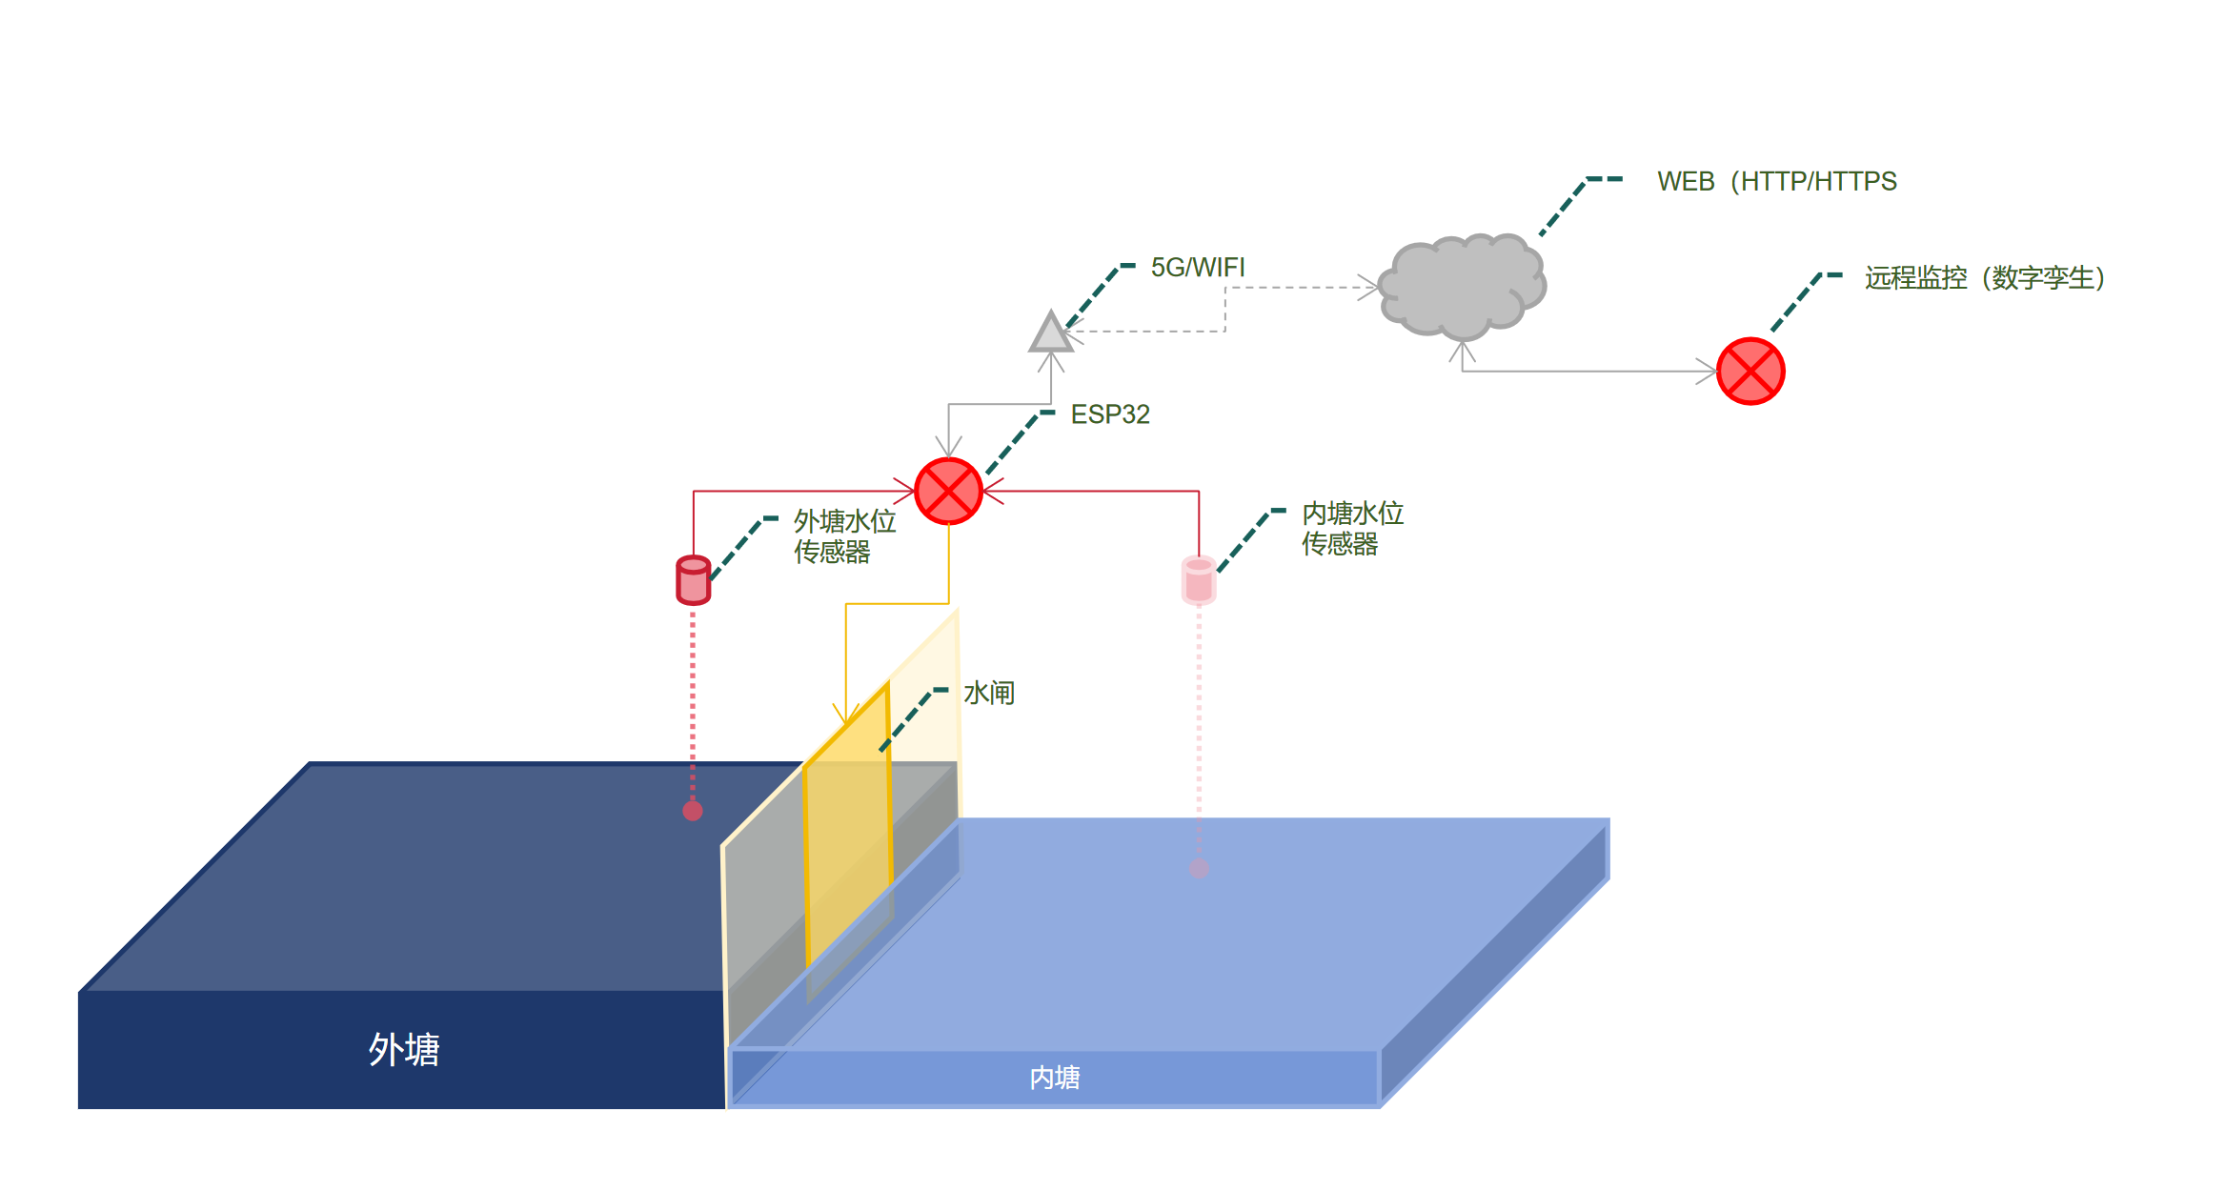
类型 | 规格 | 通信 | 供电 | 价格 | 数量 | 链接 | 文档
超声波水位传感器 | 0-5m 抗扰动 | RS485/Modbus/4–20mA | 12V/24V | 1000 | 2
ESP32S3 | ESP32-S3R8 RS485/CAN 6路继电器 | 2.4GHz Wi-Fi/Bluetooth 5 | DC 7~36V Type-c | 170 | 1 |  | ESP32-S3 -Relay-6CH

ESP32S3 | ESP32-S3R8 RS485/CAN (缺继电器) | 2.4GHz Wi-Fi/Bluetooth 5 | DC 7~36V Type-c | 90 | 1 |  | ESP32-S3 -RS485-CAN
继电器模块 | 允许接入负载 ≤10A 250V AC 或 ≤10A 30V DC |  | 5V | 4 | 1
4G CAT1模块(可选) | air-780 | 4G | Type-c/5V | 30 | 1

